Protein Class
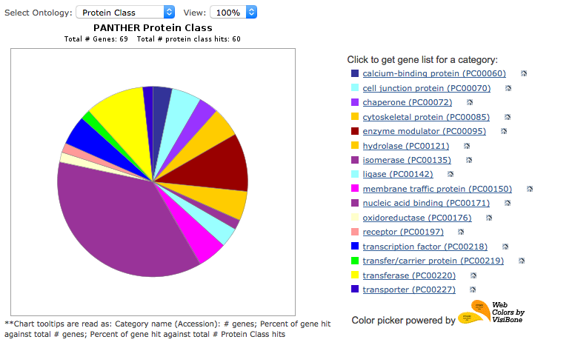
A protein class breakdown of 69 reproduct genes overrepresented in SAR genes in inflorescence.

Column A | Protein Class defined by PANTHER
Column B | Gene number
Column C | Percentage of genes in a protein class compared to total 69 genes
Column F | Annotated Gene ID (AGI) of nucleic acid binding prptein genes from protein classes on the left
Column G | PANTHER gene annotation (pantherdb.org)

Protein Class | Gene # | Genes/Total | AGI | PANTHER GENE ANNOTATION
transporter (PC00227) | 1 | 1.40% | AT5G61150 | Protein LEO1 homolog;VIP4;ortholog
membrane traffic protein (PC00150) | 3 | 4.30% | AT5G67570 | Pentatricopeptide repeat-containing protein At5g67570, chloroplastic;DG1;ortholog
chaperone (PC00072) | 2 | 2.90% | AT3G23980 | Genomic DNA, chromosome 3, BAC clone:F14O13;BLI;ortholog
hydrolase (PC00121) | 3 | 4.30% | AT5G55390 | Protein ENHANCED DOWNY MILDEW 2;EDM2;ortholog
oxidoreductase (PC00176) | 1 | 1.40% | AT1G13120 | Protein GLE1;GLE1;ortholog
cell junction protein (PC00070) | 3 | 4.30% | AT3G57300 | DNA helicase INO80;INO80;ortholog
enzyme modulator (PC00095) | 6 | 8.70% | AT5G17690 | Chromo domain-containing protein LHP1;LHP1;ortholog
transfer/carrier protein (PC00219) | 1 | 1.40% | AT5G15540 | Sister chromatid cohesion 2;EMB2773;ortholog
transferase (PC00220) | 6 | 8.70% | AT5G64390 | RNA-binding KH domain-containing protein;HEN4;ortholog
transcription factor (PC00218) | 3 | 4.30% | AT4G00060 | Nucleotidyltransferase family protein;MEE44;ortholog
nucleic acid binding (PC00171) | 22 | 31.90% | AT3G05210 | DNA excision repair protein ERCC-1;ERCC1;ortholog
ligase (PC00142) | 2 | 2.90% | AT5G22010 | Replication factor C subunit 1;RFC1;ortholog
receptor (PC00197) | 1 | 1.40% | AT1G79350 | RING/FYVE/PHD zinc finger domain-containing protein;EMB1135;ortholog
calcium-binding protein (PC00060) | 2 | 2.90% | AT5G51230 | Polycomb group protein EMBRYONIC FLOWER 2;EMF2;ortholog
isomerase (PC00135) | 1 | 1.40% | AT5G14220 | Protoporphyrinogen oxidase 2, chloroplastic/mitochondrial;PPOX2;ortholog
cytoskeletal protein (PC00085) | 3 | 4.30% | AT3G12980 | Histone acetyltransferase HAC5;HAC5;ortholog
 |  |  | AT5G45190 | Cyclin-T1-5;CYCT1-5;ortholog
 |  |  | AT2G32700 | Transcriptional corepressor LEUNIG_HOMOLOG;LUH;ortholog
 |  |  | AT1G50030 | Serine/threonine-protein kinase TOR;TOR;ortholog
 |  |  | AT2G36740 | SWR1 complex subunit 2;SWC2;ortholog
 |  |  | AT1G32490 | DEAH RNA helicase homolog PRP2;ESP3;ortholog
 |  |  | AT1G17690 | Putative uncharacterized protein At1g17690;NOF1;ortholog

